Capa_Cover
Data-base | 31/03/2026
Base-date | 03/31/2026
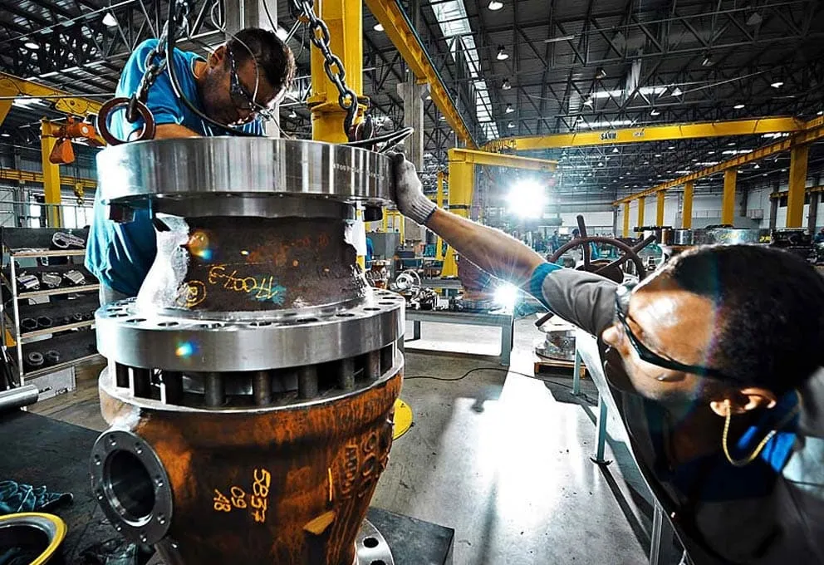

Planilha de dados históricos financeiros e operacionais
Historical financial and operating data spreadsheet

Lupatech S.A.

Relações com Investidores
Investor Relations
Avenida Doutor Chucri Zaidan, 1.550, conjunto 2705
Vila Cordeiro, São Paulo, SP
CEP 04583-110
ri@lupatech.com.br
www.lupatech.com.br/ri

Relatórios trimestrais, press releases, relatórios anuais e as demonstrações financeiras trimestrais estão disponíveis no website de Relações de Investidores
Quarterly reports, press releases, annual reports and quarterly financial statements are available on the Investor Relations website

